EJEMPLO 1
Una empresa necesita conocer la tasa esperada de rendimiento de dos de sus inversiones (A y B) cuyo nivel de riesgo, es similar con el fin de decidir si sigue con ellas en el futuro. Los rendimientos que tuvieron el año pasado se consideran buena estimación para el futuro. En ese año la inversión A, que tenía un valor de mercado de Q.10,000.00 generó un flujo de efectivo de Q.500.00 y la inversión B, que tenía un valor de mercado de Q.25,000.00 generó un flujo de efectivo de Q.3,500.00. El valor de mercado en la actualidad para la inversión tipo A es de Q.10,500.00 y para la inversión B de Q.30,000.00. ¿Qué recomienda?

Ka =
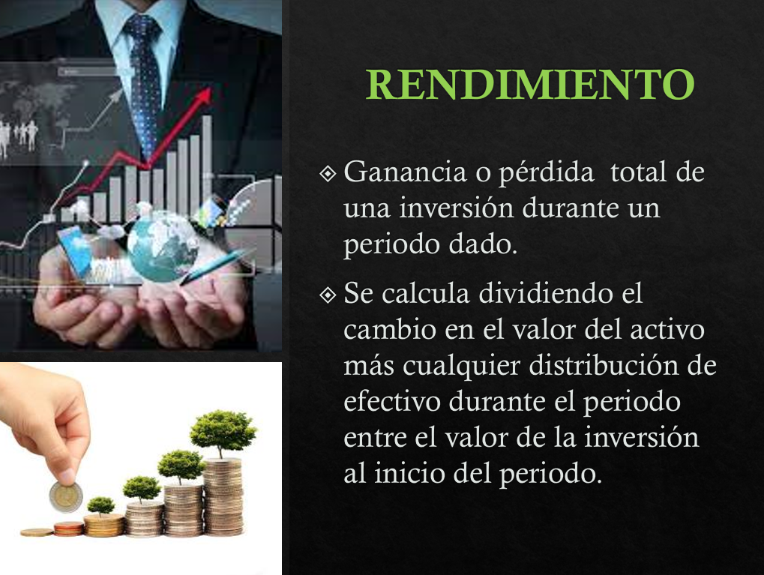
Kb =

EJEMPLO 2
Se tiene interés en invertir en cualquiera de tres activos, A, B o C. Las distribuciones de probabilidad de los rendimientos esperados de estos activos se muestran en la siguiente tabla.
a) Calcule el rango e interprete
b)Calcule el valor esperado de rendimiento para cada uno de estos tres activos y su desviación estándar. Interprete resultados.
c) Calcule el coeficiente de variación de los rendimientos de cada uno de los tres activos e indique quien tiene el mayor riesgo relativo
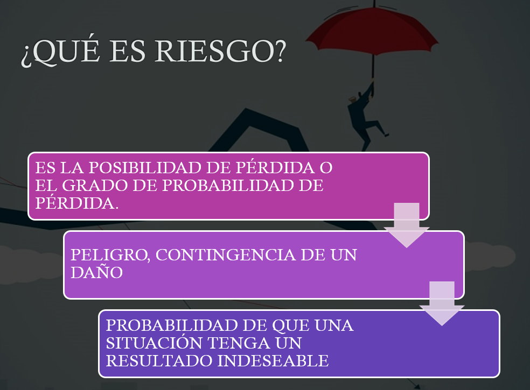

$$R=Valor mayor −valor menor$$
$$\overline{k}= \sum{piki}$$
Activo A |  | Activo B |  | Activo C
Probabilidad | Rendimiento | Probabilidad | Rendimiento | Probabilidad | Rendimiento
0.4 | 35% | 0.1 | 40% | 0.1 | 40%
0.3 | 10% | 0.2 | 20% | 0.2 | 10%
0.3 | -20% | 0.4 | 10% | 0.4 | 0%
 |  | 0.2 | 0% | 0.2 | -5%
$$σ= \sqrt{\sum{{(ki−\overline{k})}^{2}∗pi}}$$
 |  | 0.1 | -20% | 0.1 | -10%

a) Rango
Activo A |  | Activo B |  | Activo C
Valor Mayor |  | Valor Mayor |  | Valor Mayor
$$CV= \frac{σ}{\overline{k}}$$
Valor Menor |  | Valor Menor |  | Valor Menor
Rango |  | Rango |  | Rango

b) Valor esperado = media
Activo A |  | Activo B |  | Activo C
K prom = |  | K prom = |  | K prom =

Activo A |  | Activo B |  | Activo C
Desviación = |  | Desviación = |  | Desviación =
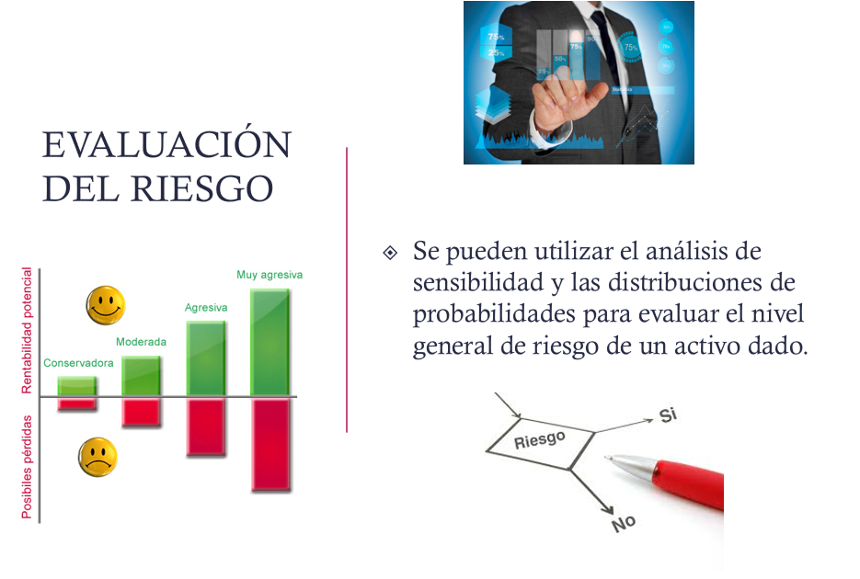
Cálculo de la Varianza

Varianza = |  | Varianza = |  | Varianza =

c) Coeficiente de variación
Activo A |  | Activo B |  | Activo C
CV = |  | CV = |  | CV =

EJEMPLO 3
Se intenta evaluar dos posibles carteras que están integradas por cinco activos similares pero con proporción diferente. Calcule los coeficientes beta de cada cartera y compare los riesgos de estas carteras entre sí y con el mercado. Si el mercado presenta un aumento del 15% que pasará con cada cartera?
$$β de la cartera= \sum{piβi}$$
Activo | Coeficiente Beta | Proporción Cartera X | Proporción Cartera Y
1 | 1.3 | 10% | 30%
2 | 0.7 | 30% | 10%
3 | 1.25 | 10% | 20%
4 | 1.1 | 10% | 20%
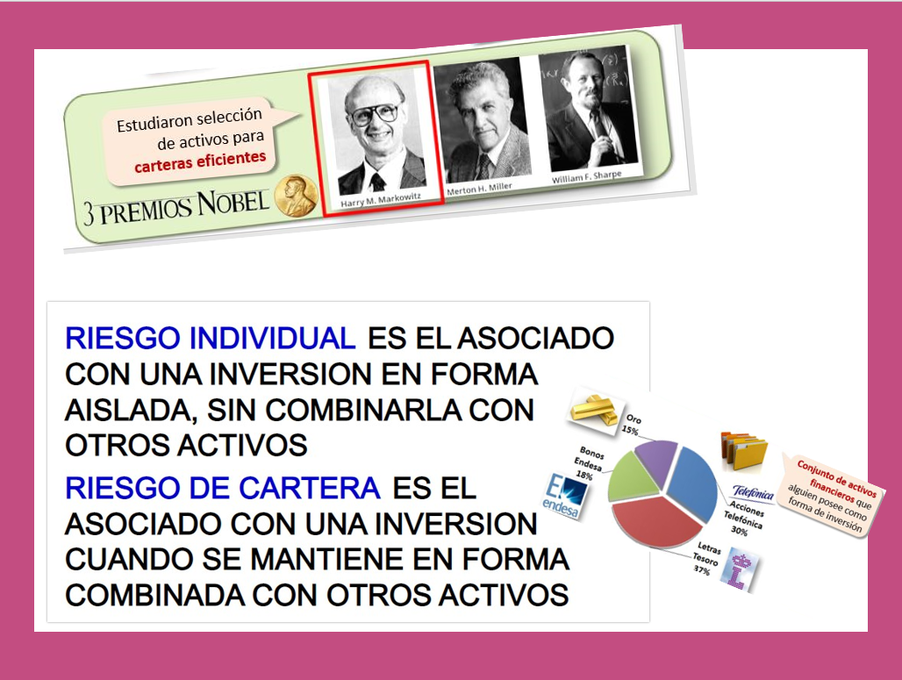

5 | 0.9 | 40% | 20%
 |  | 100% | 100%

 |  | Cartera X | Cartera Y
Beta de Cartera =

Si mercado aumenta 15% |  | Cartera X | Cartera Y
 | Ganancia =

EJEMPLO 4
La tasa libre de riesgo es del 4% y el rendimiento del mercado del 10%.
a) Dibuje la línea del mercado de valores
b) Calcule y registre la prima de riesgo de mercado en la gráfica.
c) Calcule el rendimiento del Activo A que tiene un coeficiente beta de 0.90 y del activo B que tiene un coeficiente beta de 1.20

$$k=Tasa libre de riesgo+Prima de Riesgo$$

$k=K_{RF}+β(K_{M}−K_{RF}$)
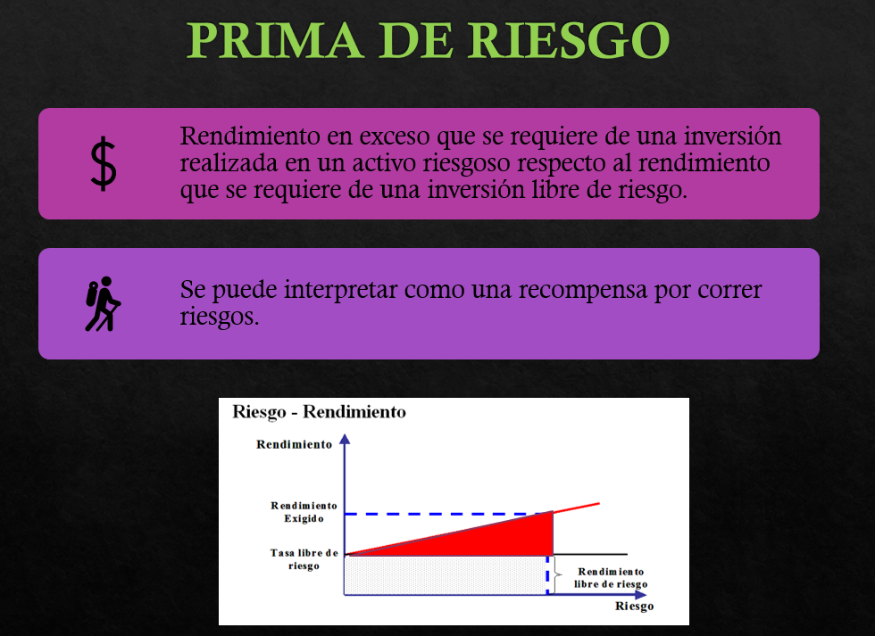
Tasa libre de riesgo
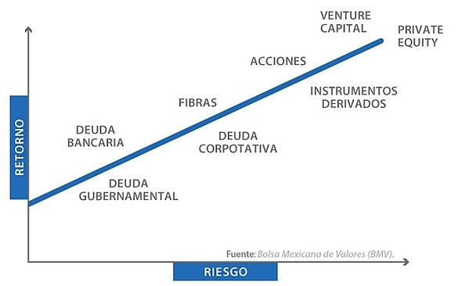
x | y
0 | 4% | x | y
0.2 | 4% | 0 | 4%
0.4 | 4% | 0.2 | 5.200%
0.8 | 4% | 0.4 | 6.400%
1 | 4% | 0.8 | 8.800%
1.2 | 4% | 1 | 10%
 |  | 1.2 | 11.200%

Prima de riesgo $=β(K_{M}−K_{RF}$) = 1.00(10%-4%)

 | 6.00%
$ka=K_{RF}+β(K_{M}−K_{RF}$)=

LÍNEA DEL MERCADO DE VALORES
 |  | **Pedir copia

Prima de riesgo del mercado = 6%

EJEMPLO 5
Katherine desea saber cuánto riesgo debe asumir para generar un rendimiento aceptable sobre su cartera. El rendimiento libre de riesgo es actualmente del 5%. El rendimiento de las acciones promedio (rendimiento de mercado) es del 16%. Use el CAPM para calcular el coeficiente beta relacionado con cada uno de los siguientes rendimientos:
a) 10%
b) 18%
c) Katherine tiene aversión al riesgo. ¿Cuál es el rendimiento más alto que puede esperar si está dispuesta a asumir sólo un riesgo promedio?

$k=K_{RF}+β(K_{M}−K_{RF}$)

K RF = | 5% | tasa libre de riesgo
K M = | 16% | Tasa del mercado
 |  |  | a) K = 10%, beta = ?

10%$=5\%+β(16\%−5\%$)
$$β=$$
 |  |  |  | 0.45 | (menos riesgo que el promedio del mercado)

 |  |  | b) K = 18%, beta = ?

18%$=5\%+β(16\%−5\%$)
$$β=$$
 |  |  |  | 1.18

k$=5\%+1(16\%−5\%$)
 |  |  | c) Si beta = 1, k =?

$$k=$$
 |  |  |  | 16%

